CollectiveAccess
Image | Object | Description | Date
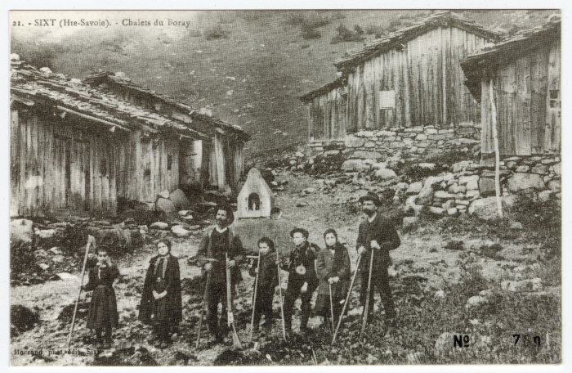 | Chalets du Boret (56-034) | Chalets du "Boray"
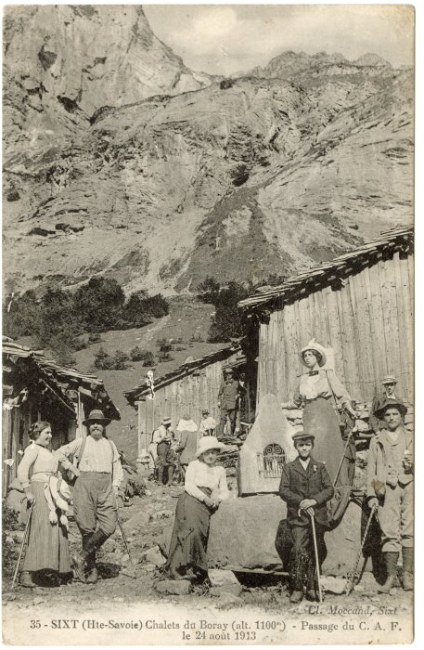 | Chalets du Boret, passage du C.A.F. le 24 août 1913 (56-042) | Chalets du "Boray", passage du C.A.F. le 24 août 1913

